Photocell mapping
 | val = map(val, 0, 1023, 0, 255);

currently:

if | <400 | =400
 | >900 | =900
currentLEDIntensity = map(photocellReading, 400, 900, 1, 7);
return (x - in_min) * (out_max - out_min) / (in_max - in_min) + out_min;

 | in_min | 400 |  | 400
 | in_max | 900 |  | 900
 | out_min | 1 |  | 1
 | out_max | 15 |  | 6

 |  | current
 | raw | modded | output raw | output trunced | output raw | output trunced
 | 100 | 400 | 1 | 1 | 1 | 1
 | 200 | 400 | 1 | 1 | 1 | 1
 | 300 | 400 | 1 | 1 | 1 | 1
 | 400 | 400 | 1 | 1 | 1 | 1
 | 500 | 500 | 3.8 | 3 | 1 | 2
 | 600 | 600 | 6.6 | 6 | 1 | 3
 | 700 | 700 | 9.4 | 9 | 2 | 4
 | 800 | 800 | 12.2 | 12 | 3 | 6
 | 900 | 900 | 15 | 15 | 6 | 9
 | 1000 | 900 | 15 | 15 | 6 | 13

parts list
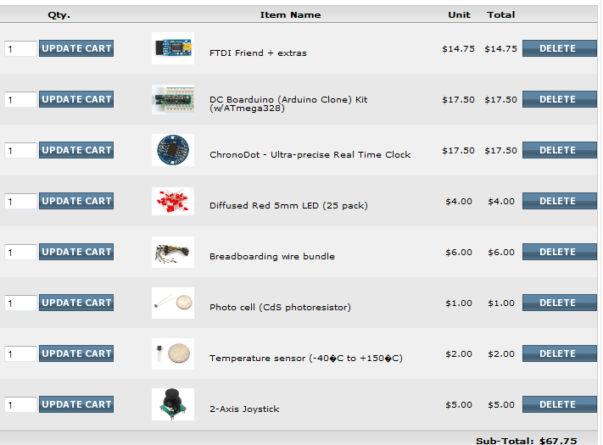
Adafruit |  |  | total | clock | long-term
 |  |  | 124.75 | 90 | 34.75

 |  |  | 14.75 |  | 14.75

 |  |  | 17.5 | 17.5

 |  |  | 17.5 | 17.5

 |  |  | 4 |  | 4

 |  |  | 1 |  | 1

 | Acrylic face | ? | 30 | 30
 | Frame | ? | 15 | 15
 | LED controllers | ? | 0 | 0
 | LEDs | ? | 10 | 5 | 5
 | perf board | ? | 5 | 5
 | breadboard & wires | ? | 5 |  | 5
 | resistors & capacitors | ? | 5 |  | 5

